脱水ケーキ発生量・含水率
○脱水ケーキ発生量及び含水率（令和3年度）
 | 処理場名 | 脱水機 | 脱水ケーキ発生量（t/年） | 含水率（％）
 | 東灘処理場 | ベルトプレス | 138 | -
 |  | スクリュープレス | 24,759 | 80.4
 | 西部処理場 | ベルトプレス | 13,420 | 77.7
 | 垂水処理場 | ベルトプレス | 1,030 | 75.9
 |  | スクリュープレス | 22,058 | 81.7
 | 玉津処理場 | ベルトプレス | 351 | 79.4
 |  | スクリュープレス | 10,697 | 81.7
 | 合計 | ベルトプレス | 14,940
 |  | スクリュープレス | 57,514

○経年変化
（1）脱水ケーキ発生量
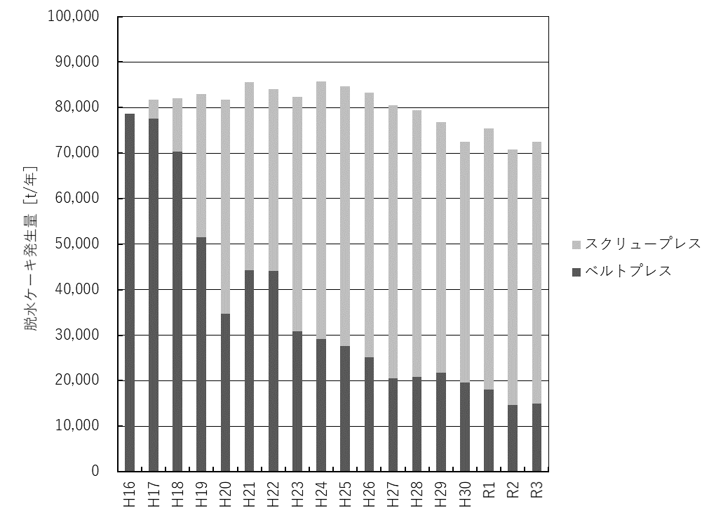

（2）含水率

 |  |  |  | SP：スクリュープレス
 |  |  |  | BP：ベルトプレス

